Instrukcja dla Zleceniodawcy
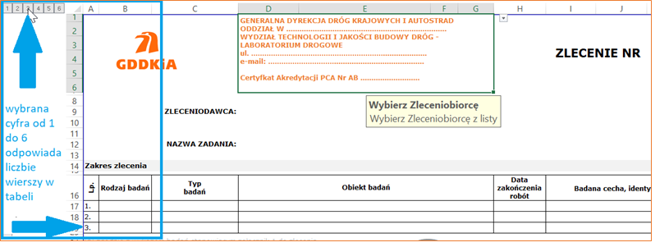
1. Formularz zawiera część danych wypełnianych poprzez wybór z listy rozwijanej:

2. Kolumna Obiekt badań jest dwudzielna - jedna część stanowi listę wyboru a druga umożliwia wprowadzenie informacji w opraciu o wybrany zakres w pierwszej części kolumny:
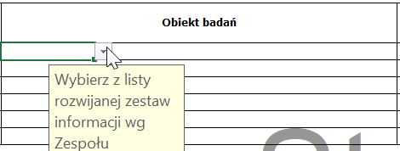

3. Liczbę wierszy w tabeli można regulować automatycznie od 1 do 6:

